Лист1
x1= | 0.00000 |  |  |  |  | Относительная погрешность %
x2= | 3.14159
n= | 10 | (0<=n<=100) |  | При n=5 Σ(Si)= | 1.3037921852
Σ(Si)= | 1.30256 |  |  | При n=10 Σ(Si)= | 1.3025595256 | 0.095%
 |  |  |  | При n=50 Σ(Si)= | 1.30216158 | 0.030%
i | xi | yi | Si | При n=100 Σ(Si)= | 1.3021491165 | 0.001%
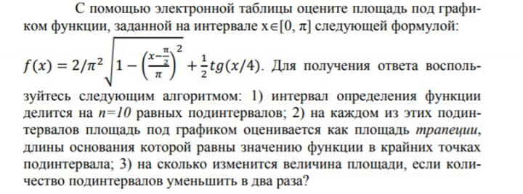
0 | 0.00000 | 0.17549
1 | 0.31416 | 0.22508 | 0.06292
2 | 0.62832 | 0.27250 | 0.07816
3 | 0.94248 | 0.31859 | 0.09285
4 | 1.25664 | 0.36409 | 0.10723
5 | 1.57080 | 0.40975 | 0.12155
6 | 1.88496 | 0.45639 | 0.13605
7 | 2.19911 | 0.50495 | 0.15101
8 | 2.51327 | 0.55658 | 0.16674
9 | 2.82743 | 0.61277 | 0.18368
10 | 3.14159 | 0.67549 | 0.20236

